令和２年度
 |  |  |  |  |  |  |  |  |  |  | 基金シート番号 |  |  | 03-002
令和３年度基金シート |  |  |  |  |  |  |  |  |  |  |  |  | （環境省）
基金の名称 | 産業廃棄物適正処理推進基金（補助率3/4、7/10） |  |  |  |  | 担当部局 |  |  | 環境再生・資源循環局
基金事業の名称 | 産業廃棄物不法投棄等原状回復支援事業 |  |  |  |  | 担当課室 |  |  | 環境再生事業担当参事官付 不法投棄原状回復事業対策室
基金の造成法人等の名称 | 公益財団法人 産業廃棄物処理事業振興財団 （産業廃棄物適正処理推進センター） |  |  |  |  | 作成責任者 |  |  | 室長 神谷 洋一
根拠法令 （具体的な条項も記載） | 廃棄物の処理及び清掃に関する法律第13条の13第5号、第13条の15 |  |  |  |  | 関係する計画・通知等 |  |  | -
事業の目的 | 不法投棄等に起因する生活環境保全上の支障等の除去を促進するため、都道府県等が行政代執行で実施する支障除去等事業を推進する。
事業概要 （5行程度以内。別添可） | (1) ☑取崩し型 □回転型 □保有型 □運用型 □その他
 | (2) □ 貸付 □ 債務保証 □ 利子助成・補給 ☑ 補助 □補てん □出資 □調査等 □その他
 | 生活環境保全上の支障又はそのおそれがある不法投棄等事案であって、行為者等が不明等であるために都道府県等がやむを得ず行政代執行により支障の除去等を行う場合、平成10年6月17日以降の不法投棄等事案について、廃棄物の処理及び清掃に関する法律に基づき「産業廃棄物適正処理推進センター」に設置された基金から、対象都道府県等に対する支援を実施するものである。（3/4又は7/10（※平成25年度以降は7/10））
基金の造成の経緯① | 基金造成年度 |  | 平成10年度 | 当初・補正・予備費 |  |  |  | 当初 |  |  |  | 国費額 （単位:百万円） |  |  | 100
 |  |  |  | 会計区分 |  |  |  | 一般会計
 | 資金交付の形態 |  | 直接交付 | 原資となった資金の名称 |  |  |  | 産業廃棄物適正処理推進費補助金 |  |  |  | 補助金適正化法 適用の有無 |  |  | 有
基金の造成の経緯② | 追加年度 |  | 平成11年度 | 当初・補正・予備費 |  |  |  | 当初 |  |  |  | 国費額 （単位:百万円） |  |  | 200
 |  |  |  | 会計区分 |  |  |  | 一般会計
 | 資金交付の形態 |  | 直接交付 | 原資となった資金の名称 |  |  |  | 産業廃棄物適正処理推進費補助金 |  |  |  | 補助金適正化法 適用の有無 |  |  | 有
基金の造成の経緯③ | 追加年度 |  | 平成12年度 | 当初・補正・予備費 |  |  |  | 当初 |  |  |  | 国費額 （単位:百万円） |  |  | 200
 |  |  |  | 会計区分 |  |  |  | 一般会計
 | 資金交付の形態 |  | 直接交付 | 原資となった資金の名称 |  |  |  | 産業廃棄物適正処理推進費補助金 |  |  |  | 補助金適正化法 適用の有無 |  |  | 有
基金の造成の経緯④ | 追加年度 |  | 平成13年度 | 当初・補正・予備費 |  |  |  | 当初 |  |  |  | 国費額 （単位:百万円） |  |  | 160
 |  |  |  | 会計区分 |  |  |  | 一般会計
 | 資金交付の形態 |  | 直接交付 | 原資となった資金の名称 |  |  |  | 産業廃棄物適正処理推進費補助金 |  |  |  | 補助金適正化法 適用の有無 |  |  | 有
基金の造成の経緯⑤ | 追加年度 |  | 平成14年度 | 当初・補正・予備費 |  |  |  | 当初 |  |  |  | 国費額 （単位:百万円） |  |  | 200
 |  |  |  | 会計区分 |  |  |  | 一般会計
 | 資金交付の形態 |  | 直接交付 | 原資となった資金の名称 |  |  |  | 産業廃棄物適正処理推進費補助金 |  |  |  | 補助金適正化法 適用の有無 |  |  | 有
基金の造成の経緯⑥ | 追加年度 |  | 平成15年度 | 当初・補正・予備費 |  |  |  | 当初 |  |  |  | 国費額 （単位:百万円） |  |  | 200
 |  |  |  | 会計区分 |  |  |  | 一般会計
 | 資金交付の形態 |  | 直接交付 | 原資となった資金の名称 |  |  |  | 産業廃棄物適正処理推進費補助金 |  |  |  | 補助金適正化法 適用の有無 |  |  | 有
基金の造成の経緯⑦ | 追加年度 |  | 平成16年度 | 当初・補正・予備費 |  |  |  | 当初 |  |  |  | 国費額 （単位:百万円） |  |  | 170
 |  |  |  | 会計区分 |  |  |  | 一般会計
 | 資金交付の形態 |  | 直接交付 | 原資となった資金の名称 |  |  |  | 産業廃棄物適正処理推進費補助金 |  |  |  | 補助金適正化法 適用の有無 |  |  | 有
基金の造成の経緯⑧ | 追加年度 |  | 平成17年度 | 当初・補正・予備費 |  |  |  | 当初 |  |  |  | 国費額 （単位:百万円） |  |  | 170
 |  |  |  | 会計区分 |  |  |  | 一般会計
 | 資金交付の形態 |  | 直接交付 | 原資となった資金の名称 |  |  |  | 産業廃棄物適正処理推進費補助金 |  |  |  | 補助金適正化法 適用の有無 |  |  | 有
基金の造成の経緯⑨ | 追加年度 |  | 平成18年度 | 当初・補正・予備費 |  |  |  | 当初 |  |  |  | 国費額 （単位:百万円） |  |  | 170
 |  |  |  | 会計区分 |  |  |  | 一般会計
 | 資金交付の形態 |  | 直接交付 | 原資となった資金の名称 |  |  |  | 産業廃棄物適正処理推進費補助金 |  |  |  | 補助金適正化法 適用の有無 |  |  | 有
基金の造成の経緯⑩ | 追加年度 |  | 平成19年度 | 当初・補正・予備費 |  |  |  | 当初 |  |  |  | 国費額 （単位:百万円） |  |  | 170
 |  |  |  | 会計区分 |  |  |  | 一般会計
 | 資金交付の形態 |  | 直接交付 | 原資となった資金の名称 |  |  |  | 産業廃棄物適正処理推進費補助金 |  |  |  | 補助金適正化法 適用の有無 |  |  | 有
基金の造成の経緯⑪ | 追加年度 |  | 平成20年度 | 当初・補正・予備費 |  |  |  | 当初 |  |  |  | 国費額 （単位:百万円） |  |  | 170
 |  |  |  | 会計区分 |  |  |  | 一般会計
 | 資金交付の形態 |  | 直接交付 | 原資となった資金の名称 |  |  |  | 産業廃棄物適正処理推進費補助金 |  |  |  | 補助金適正化法 適用の有無 |  |  | 有
基金の造成の経緯⑫ | 追加年度 |  | 平成21年度 | 当初・補正・予備費 |  |  |  | 当初 |  |  |  | 国費額 （単位:百万円） |  |  | 170
 |  |  |  | 会計区分 |  |  |  | 一般会計
 | 資金交付の形態 |  | 直接交付 | 原資となった資金の名称 |  |  |  | 産業廃棄物適正処理推進費補助金 |  |  |  | 補助金適正化法 適用の有無 |  |  | 有
基金の造成の経緯⑬ | 追加年度 |  | 平成22年度 | 当初・補正・予備費 |  |  |  | 当初 |  |  |  | 国費額 （単位:百万円） |  |  | 170
 |  |  |  | 会計区分 |  |  |  | 一般会計
 | 資金交付の形態 |  | 直接交付 | 原資となった資金の名称 |  |  |  | 産業廃棄物適正処理推進費補助金 |  |  |  | 補助金適正化法 適用の有無 |  |  | 有
基金の造成の経緯⑭ | 追加年度 |  | 平成23年度 | 当初・補正・予備費 |  |  |  | 当初 |  |  |  | 国費額 （単位:百万円） |  |  | 170
 |  |  |  | 会計区分 |  |  |  | 一般会計
 | 資金交付の形態 |  | 直接交付 | 原資となった資金の名称 |  |  |  | 産業廃棄物適正処理推進費補助金 |  |  |  | 補助金適正化法 適用の有無 |  |  | 有
基金の造成の経緯⑮ | 追加年度 |  | 平成24年度 | 当初・補正・予備費 |  |  |  | 当初 |  |  |  | 国費額 （単位:百万円） |  |  | 170
 |  |  |  | 会計区分 |  |  |  | 一般会計
 | 資金交付の形態 |  | 直接交付 | 原資となった資金の名称 |  |  |  | 産業廃棄物適正処理推進費補助金 |  |  |  | 補助金適正化法 適用の有無 |  |  | 有
基金の造成の経緯⑯ | 追加年度 |  | 平成25年度 | 当初・補正・予備費 |  |  |  | 当初 |  |  |  | 国費額 （単位:百万円） |  |  | 170
 |  |  |  | 会計区分 |  |  |  | 一般会計
...
 |  |  |  |  |  |  |  |  |  |  | 基金シート番号 |  |  | 03-002
 | 【使用見込みの低い基金等を残置する場合の 理由】 |  | -
 | 【一括交付の場合】 一括交付が必要であった理由 |  | 前年度の支援実績及び当該年度の支援見込額等を勘案し、所要額（60,000千円）を交付する必要があったため。基金の保有割合が「1.0」を切っている現状において、基金不足に陥らないよう一括交付することが必要である。
 | 【分割交付の場合】 追加時期及び金額を決定する際の考え方 |  | -
 | 本基金は、産業廃棄物適正処理推進センターに設置されたもので、当財団の業務の内容を規定する業務方法書の作成・変更は環境大臣の認可が必要となり、環境省が基金事業の実施状況を把握・確認できる体制になっており、常に適正な管理・運営がされるよう実施状況を把握・確認している。 また、本基金の支援対象事業を審査等する運営協議会の委員には産業界からも参画していただいており、産業界の意見も取り入れている。
 | 選定方法等 |  | -
 | 行政事業レビュー推進チームによる点検結果 |  | -
 | 【事業所管部局】 引き続き、法に基づく事業の実施に努める。
 | 【行政事業レビュー推進チーム】 引き続き適切な基金の管理・運用に努めること。
 | 【対応事項】 引き続き、基金事業の実施状況を把握・確認し、適正な管理・運営がされるよう努めること。
 | ・支障除去等に対する支援に関する検討会報告書 （平成27年度）http://www.env.go.jp/press/101560.html （令和2年度） http://www.env.go.jp/press/108256.html ・記載の訂正について 「成果目標及び成果実績」欄の令和元年度の数値については、昨年度のレビューシート及び基金シート作成時は暫定値を入力していたため、数値を訂正した。
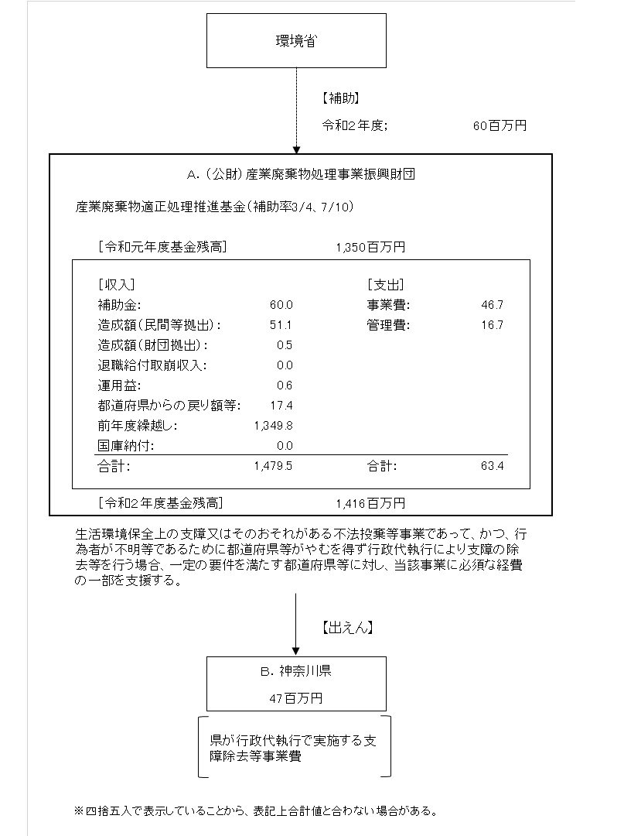
...
 | A．公益財団法人 産業廃棄物処理事業振興財団 |  |  |  |  |  | B．神奈川県
 | 費 目 | 使 途 |  |  | 金 額 (百万円） |  | 費 目 |  |  | 使 途 |  |  |  |  |  | 金 額 (百万円）
 | 出えん | 産業廃棄物不法投棄等原状回復支援事業に係る出えん |  |  | 47 |  | 事業費 |  |  | 支障除去等事業費 |  |  |  |  |  | 47
 | 人件費 |  |  |  | 12
 | その他管理費 |  |  |  | 5
...

